Sheet1
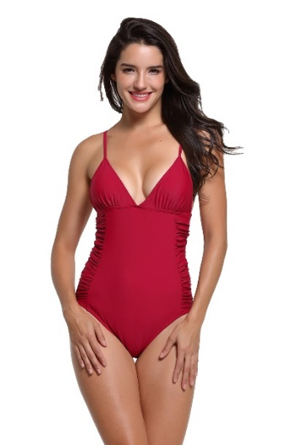 | SKU | UPC
 | Liora06-Red-4 | 600977591367

 | Liora06-Red-6 | 600977591350

 | Liora06-Red-8 | 600977591343

 | Liora06-Red-10 | 600977591336

 | Liora06-Red-12 | 600977591329

 | Liora06-Red-14 | 600977591312

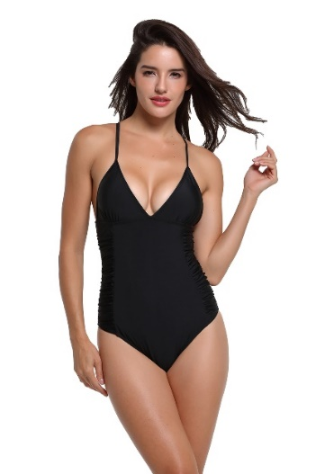 | SKU | UPC
 | Liora06-Black-4 | 600977591305

 | Liora06-Black-6 | 600977591299

 | Liora06-Black-8 | 600977591282

 | Liora06-Black-10 | 600977591275

 | Liora06-Black-12 | 600977591268

 | Liora06-Black-14 | 600977591251

